상품제안서
CG731 에코라이프 전통 청자 모기향 아로마 향 장식품 | 상품코드: F26590

 |  |  |  |  |  |  | 02-412-0044 | www.easy1.co.kr
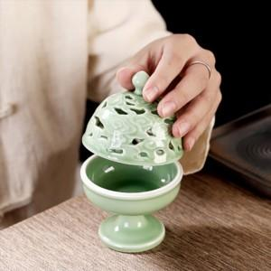

【상세/제작정보】 | 스티커인쇄및 제작 별도 문의

【인쇄/포장옵션】 | / 포장불가능

【공급단가】 | 수량 | 30~ | 100~ | 300~ | 500~ | 1,000~
*VAT별도 | 단가 | 26,870원 | 26,440원 | 25,800원 | 25,150원 | 24,720원

【상품 URL】 | https://easy1.co.kr:443/src/goods_detail.php?gdno=26590

